关系图
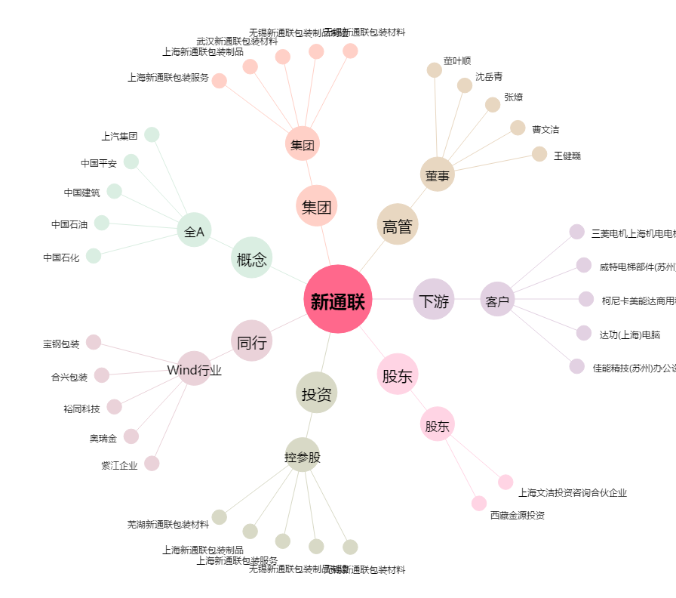
新通联[603022.SH] - 关系概览图

